Free fold
Расчет веса фасада для подъемного механизма Free fold |  |  |  | Подбор Механизма Free fold

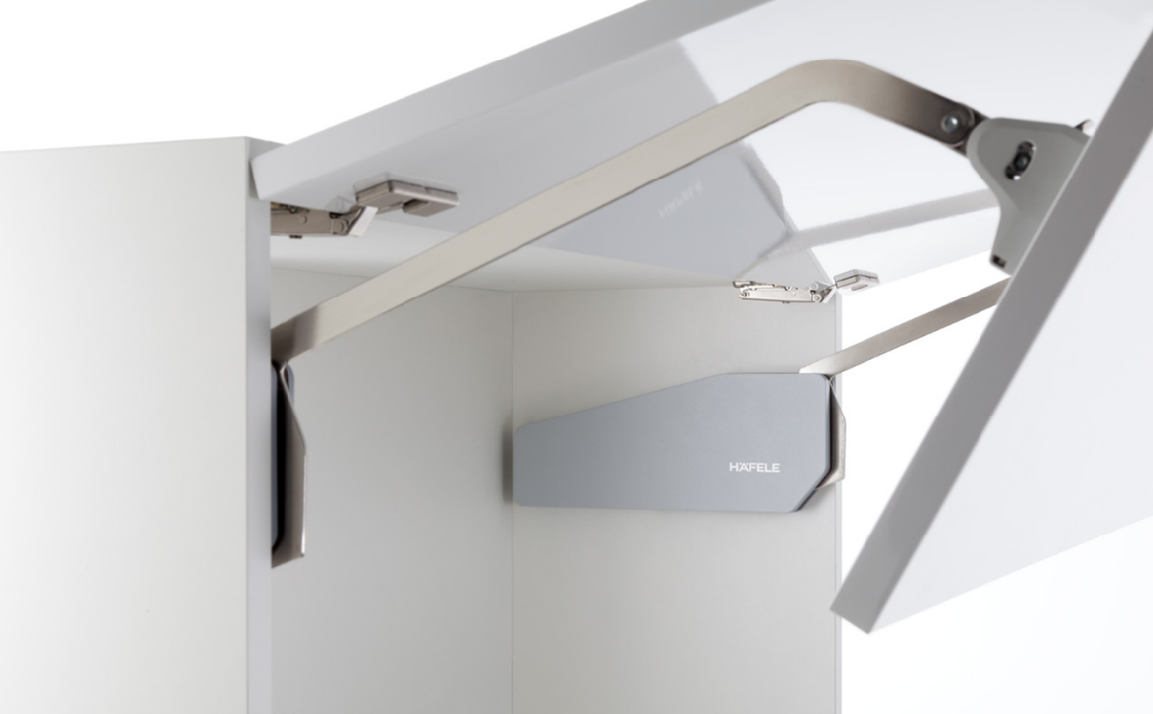
Ввведите параметры фасада в милимметрах (расчет производится автоматически при вводе параметров фасада)

Шаг 1: Заполните данные по высоте и ширине фасада
Высота, мм |  | Рекоммендованная высота, мм | Ширина, мм
900 |  | 520-1010мм
 | Фактическая площадь фасада, м²
 | 0
Шаг 2: Выберите материал фасада | Материал | Плотность, кг/м₃ | Вес фасада, кг
 | МДФ 16мм | 760 | 0.00
 | МДФ 18 мм | 760 | 0.00
 | ДСП 16мм | 680 | 0.00
 | ДСП 18мм | 680 | 0.00
 | Ель 16мм | 450 | 0.00
 | Ель 18мм | 450 | 0.00
 | Ива 16мм | 460 | 0.00
 | Ива 18мм | 460 | 0.00 | Шаг 3: Выберите механизм согласно весу фасада
 | Ольха 16мм | 550 | 0.00
 | Ольха 18мм | 550 | 0.00 | Высота двусоставного фасада, мм |  | Вес фасада, кг | Артикул механизма | Артикул заглушки | Артикул крепления (необходимо два крепления) | Артикул крепления под алюминиевую вставку (необходимо две планки)
 | Осина 16мм | 510 | 0.00 | 520-590 |  | 2,4-4,9 | HWL0217/R+ HWL0217/L | HWL0210.Z43 | HWL0210F | HWL0250
 | Осина 18мм | 510 | 0.00 | 580-650 |  | 4,3-8,8 | HWL0218/R + HWL0218/L | HWL0210.Z43 | HWL0210F | HWL0250
 | Сосна 16мм | 520 | 0.00 | 580-650 |  | 6,0-12,2 | HWL0219/R + HWL0219/L | HWL0210.Z43 | HWL0210F | HWL0250
 | Сосна 18мм | 520 | 0.00 | 650-730 |  | 3,9-7,9 | HWL0220/R + HWL0220/L | HWL0210.Z43 | HWL0210F | HWL0250
 | Липа 16мм | 530 | 0.00 | 650-730 |  | 5,8-11,6 | HWL0211/R + HWL0211/L | HWL0210.Z43 | HWL0210F | HWL0250
 | Липа 18мм | 530 | 0.00 | 710-790 |  | 3,5-7,2 | HWL0221/R + HWL0221/L | HWL0210.Z43 | HWL0210F | HWL0250
 | Вишня 16мм | 660 | 0.00 | 710-790 |  | 5,2-10,3 | HWL0212/R + HWL0212/L | HWL0210.Z43 | HWL0210F | HWL0250
 | Вишня 18мм | 660 | 0.00 | 710-790 |  | 8,7-17,2 | HWL0222/R + HWL0222/L | HWL0210.Z43 | HWL0210F | HWL0250
 | Береза 16мм | 650 | 0.00 | 770-840 |  | 4,9-9,8 | HWL0213/R + HWL0213/L | HWL0210.Z43 | HWL0210F | HWL0250
 | Береза 18мм | 650 | 0.00 | 770-840 |  | 8,0-15,5 | HWL0223/R + HWL0223/L | HWL0210.Z43 | HWL0210F | HWL0250
 | Лиственница 16мм | 660 | 0.00 | 840-910 |  | 4,5-9,0 | HWL0224/R + HWL0224/L | HWL0210.Z43 | HWL0210F | HWL0250
 | Лиственница 18мм | 660 | 0.00 | 840-910 |  | 7,3-14,6 | HWL0214/R + HWL0214/L | HWL0210.Z43 | HWL0210F | HWL0250
 | Дуб 16мм | 690 | 0.00 | 910-970 |  | 6,80-13,5 | HWL0215/R + HWL0215/L | HWL0210.Z43 | HWL0210F | HWL0250
 | Дуб 18мм | 690 | 0.00 | 960-1010 |  | 6,5-12,8 | HLW0216/R + HWL0216/L | HWL0210.Z43 | HWL0210F | HWL0250
 | Ясень 16мм | 750 | 0.00
 | Ясень 18мм | 750 | 0.00 | Для монтажа Вам понадобятся:
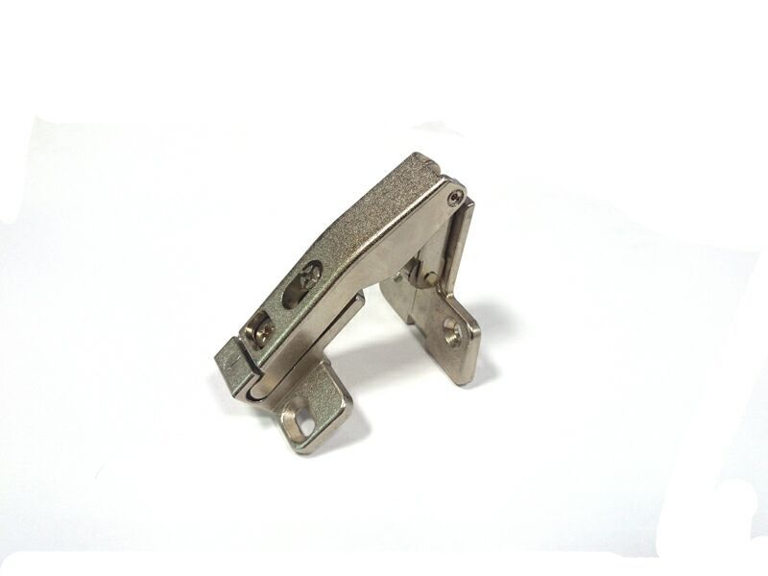
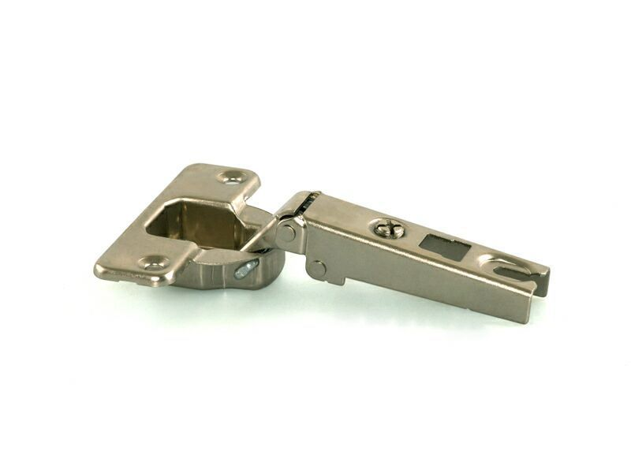
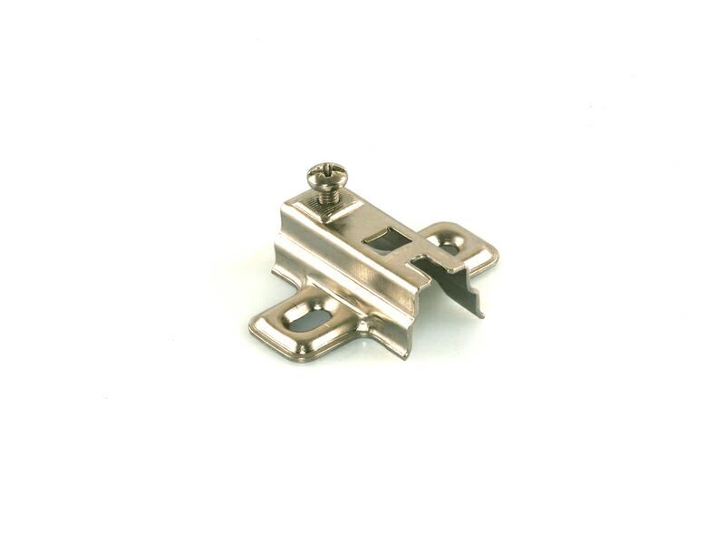
 | Граб 16мм | 800 | 0.00
 | Граб 18мм | 800 | 0.00
 | Яблоня 16мм | 900 | 0.00
 | Яблоня 18мм | 900 | 0.00
 | Алюминиевые рамки со стеклом 4мм | 2500 | 0.00

 |  |  |  | Петля центральная арт. HWL0055.1 (минимум 2 шт.) | Петля накладная с FGV0001A |  | Монтажная планка H=0 (FGV0727) , H=2 (FGV0728), H=4 (FGV0729), H=6 (FGV0730)

Free flap 1.7
Расчет веса фасада для подъемного механизма Free flap 1.7 |  |  |  | Подбор Механизма Free Flap 1.7

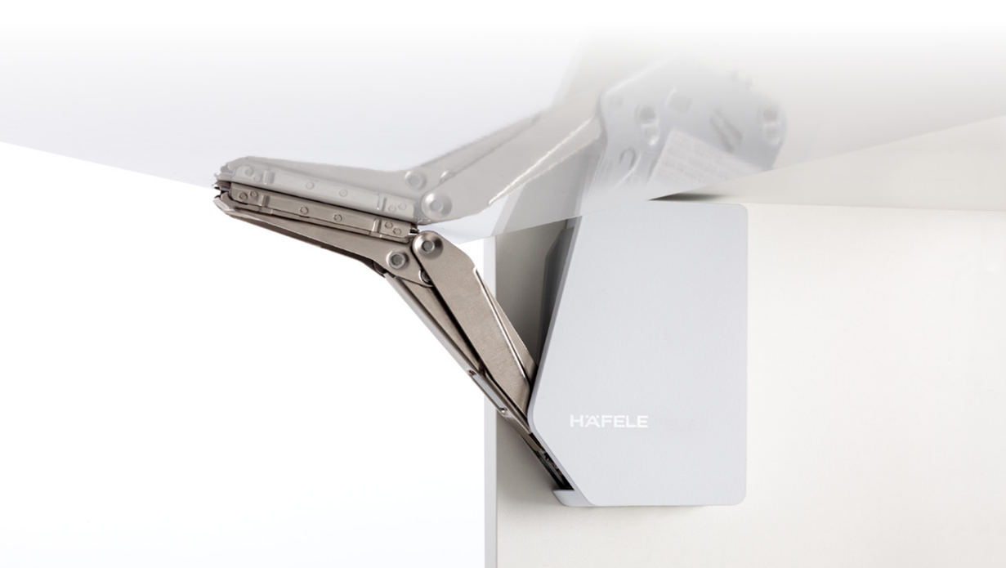
Ввведите параметры фасада в милимметрах (расчет производится автоматически при вводе параметров фасада)

Шаг 1: Заполните данные по высоте и ширине фасада
Высота, мм |  | Рекоммендованная высота, мм | Ширина, мм
715 |  | 200-450мм
 | Фактическая площадь фасада, м²
 | 0
Шаг 2: Выберите материал фасада | Материал | Плотность, кг/м₃ | Вес фасада, кг
 | МДФ 16мм | 760 | 0.00
 | МДФ 18 мм | 760 | 0.00
 | ДСП 16мм | 680 | 0.00
 | ДСП 18мм | 680 | 0.00
 | Ель 16мм | 450 | 0.00 | Артикул заглушки механизмов
 | Ель 18мм | 450 | 0.00 | HWL0200.43/1
 | Ива 16мм | 460 | 0.00
 | Ива 18мм | 460 | 0.00 | Шаг 3: Механизм согласно весу фасада
 | Ольха 16мм | 550 | 0.00 |  | Вес фасада, кг
 | Ольха 18мм | 550 | 0.00 | Высота фасада, мм | HWL0201/L + HWL0201/R | HWL0202/L+ HWL0202/R | HWL0203/L + HWL0203/R | Артикул крепелния (необходимо 2 планки) | Артикул заглушек | Артикул ограничителя угла открывания | Артикул крепления к алюминиевой рамке (необходимо два крепления)
 | Осина 16мм | 510 | 0.00 | 200 | 1,7-4,6 | 3,6-7,9 | 6,8-14,7 | HWL0200F | HWL0200.Z43/1 | HWL0200.3 | HWL0251
 | Осина 18мм | 510 | 0.00 | 250 | 1,3-3,8 | 2,9-6,4 | 5,4-11,8 | HWL0200F | HWL0200.Z43/1 | HWL0200.3 | HWL0251
 | Сосна 16мм | 520 | 0.00 | 300 | 1,1-3,1 | 2,4-5,1 | 4,4-9,6 | HWL0200F | HWL0200.Z43/1 | HWL0200.3 | HWL0251
 | Сосна 18мм | 520 | 0.00 | 350 | 0,9-2,6 | 2,0-4,2 | 3,7-8,1 | HWL0200F | HWL0200.Z43/1 | HWL0200.3 | HWL0251
 | Липа 16мм | 530 | 0.00 | 400 | 0,8-2,1 | 1,7-3,6 | 3,2-7,0 | HWL0200F | HWL0200.Z43/1 | HWL0200.3 | HWL0251
 | Липа 18мм | 530 | 0.00 | 450 | 0,6-1,7 | 1,4-3,2 | 2,7-6,1 | HWL0200F | HWL0200.Z43/1 | HWL0200.3 | HWL0251
 | Вишня 16мм | 660 | 0.00
 | Вишня 18мм | 660 | 0.00
 | Береза 16мм | 650 | 0.00
 | Береза 18мм | 650 | 0.00
 | Лиственница 16мм | 660 | 0.00
 | Лиственница 18мм | 660 | 0.00
 | Дуб 16мм | 690 | 0.00
 | Дуб 18мм | 690 | 0.00
 | Ясень 16мм | 750 | 0.00
 | Ясень 18мм | 750 | 0.00
 | Граб 16мм | 800 | 0.00
 | Граб 18мм | 800 | 0.00
 | Яблоня 16мм | 900 | 0.00
 | Яблоня 18мм | 900 | 0.00
 | Алюминиевые рамки со стеклом 4мм | 2500 | 0.00

Free Up
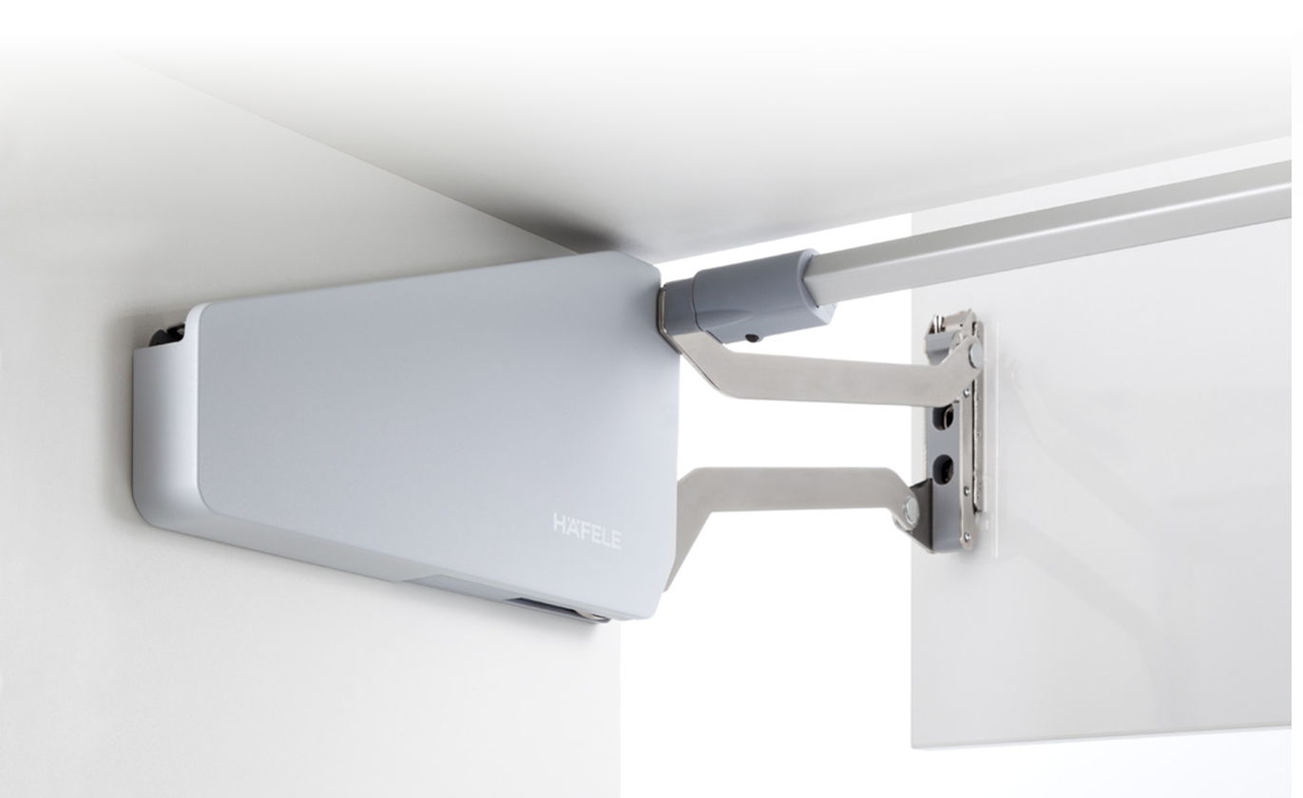
Расчет веса фасада для подъемного механизма Free Up |  |  |  | Подбор Механизма Free Up

Ввведите параметры фасада в милимметрах (расчет производится автоматически при вводе параметров фасада)

Шаг 1: Заполните данные по высоте и ширине фасада
Высота, мм |  | Рекоммендованная высота, мм | Ширина, мм
356 |  | 345-600мм | 600
 | Фактическая площадь фасада, м²
 | 0.2136
Шаг 2: Выберите материал фасада | Материал | Плотность, кг/м₃ | Вес фасада, кг
 | МДФ 16мм | 760 | 2.60
 | МДФ 18 мм | 760 | 2.92
 | ДСП 16мм | 680 | 2.32
 | ДСП 18мм | 680 | 2.61
 | Ель 16мм | 450 | 1.54
 | Ель 18мм | 450 | 1.73
 | Ива 16мм | 460 | 1.57
 | Ива 18мм | 460 | 1.77 | Шаг 3: Выберите механизм согласно весу фасада
 | Ольха 16мм | 550 | 1.88
 | Ольха 18мм | 550 | 2.11 | Высота двусоставного фасада, мм | Вес фасада, кг |  | Артикул механизма | Артикул заглушки | Артикул крепежа (необходимо два крепелния) | Крепеж для алюминиевой рамки (необходимо два крепелния)
 | Осина 16мм | 510 | 1.74 | 345-420 | 4,1-8,0 |  | HWL0231/L + HWL0231/R | HWL0230.Z43 | HWL0200F | HWL0251
 | Осина 18мм | 510 | 1.96 | 380-500 | 3,4-6,7 |  | HWL0232/L + HWL0232/R | HWL0230.Z43 | HWL0200F | HWL0251
 | Сосна 16мм | 520 | 1.78 | 380-500 | 6,3-11,8 |  | HWL0233/L + HWL0233/R | HWL0230.Z43 | HWL0200F | HWL0251
 | Сосна 18мм | 520 | 2.00 | 430-600 | 2,6-5,5 |  | HWL0234/L + HWL0234/R | HWL0230.Z43 | HWL0200F | HWL0251
 | Липа 16мм | 530 | 1.81 | 430-600 | 5,0-9,7 |  | HWL0235/L + HWL0235/R | HWL0230.Z43 | HWL0200F | HWL0251
 | Липа 18мм | 530 | 2.04
 | Вишня 16мм | 660 | 2.26 | Так же ля монтажа Вам понадобятся:
 | Вишня 18мм | 660 | 2.54
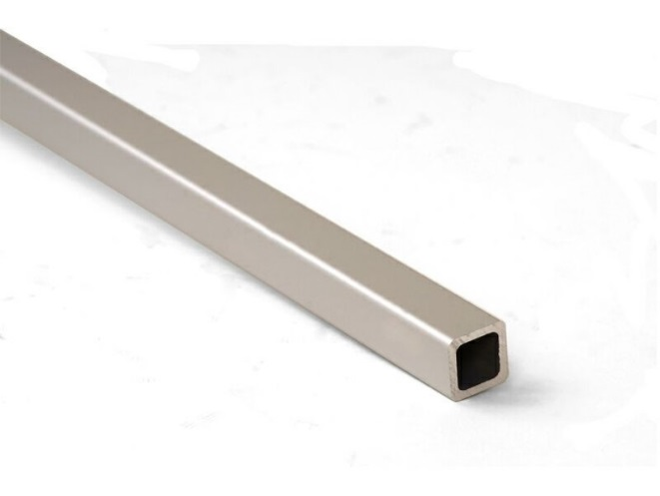
 | Береза 16мм | 650 | 2.22 |  | Артикул: | Для баз шириной,мм
 | Береза 18мм | 650 | 2.50 |  | HWL0245.43 | 900
 | Лиственница 16мм | 660 | 2.26 |  | HWL0246.43 | 1200
 | Лиственница 18мм | 660 | 2.54 |  | HWL0247 | Фиксатор штанги (нужно 2 шт.)
 | Дуб 16мм | 690 | 2.36
 | Дуб 18мм | 690 | 2.65
 | Ясень 16мм | 750 | 2.56
 | Ясень 18мм | 750 | 2.88
 | Граб 16мм | 800 | 2.73
 | Граб 18мм | 800 | 3.08
 | Яблоня 16мм | 900 | 3.08 | Штанга синхронизирующая
 | Яблоня 18мм | 900 | 3.46
 | Алюминиевые рамки со стеклом 4мм | 2500 | 2.38

Free Swing
Расчет веса фасада для подъемного механизма Free Swing |  |  |  | Подбор Механизма Free Swing

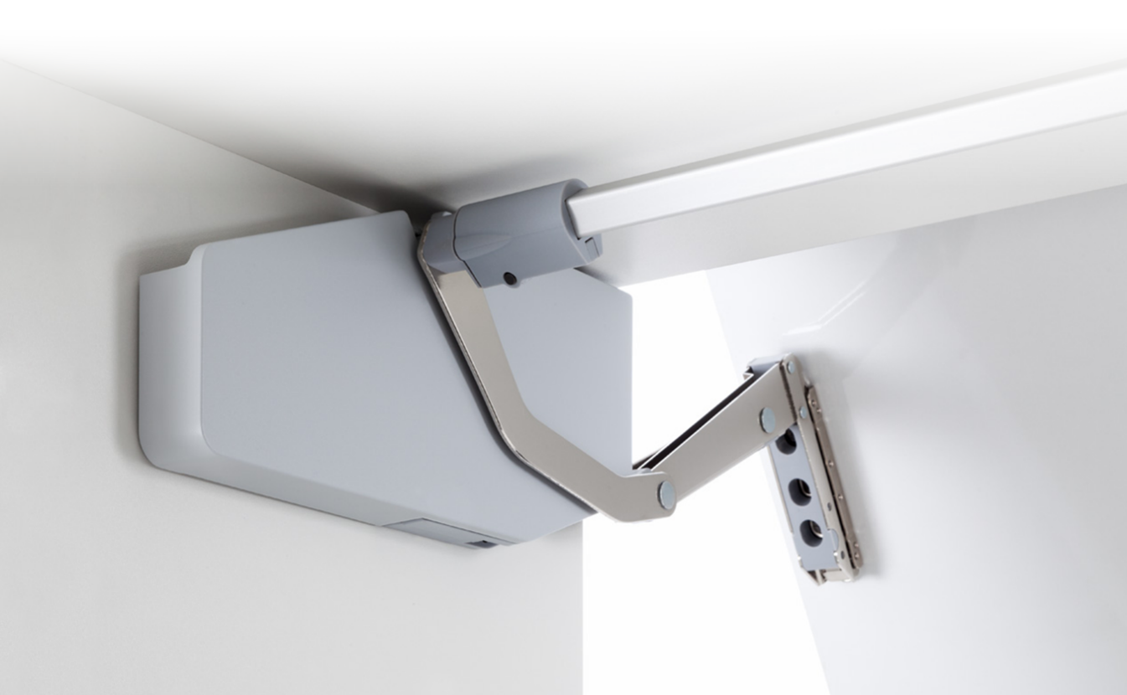
Ввведите параметры фасада в милимметрах (расчет производится автоматически при вводе параметров фасада)

Шаг 1: Заполните данные по высоте и ширине фасада
Высота, мм |  | Рекоммендованная высота, мм | Ширина, мм
40 |  | 370-800мм | 600
 | Фактическая площадь фасада, м²
 | 0.024
Шаг 2: Выберите материал фасада | Материал | Плотность, кг/м₃ | Вес фасада, кг
 | МДФ 16мм | 760 | 0.29
 | МДФ 18 мм | 760 | 0.33
 | ДСП 16мм | 680 | 0.26
 | ДСП 18мм | 680 | 0.29
 | Ель 16мм | 450 | 0.17
 | Ель 18мм | 450 | 0.19
 | Ива 16мм | 460 | 0.18
 | Ива 18мм | 460 | 0.20 | Шаг 3: Выберите механизм согласно весу фасада
 | Ольха 16мм | 550 | 0.21
 | Ольха 18мм | 550 | 0.24 | Высота двусоставного фасада, мм | Вес фасада, кг |  | Артикул механизма | Артикул заглушки | Артикул крепежа (необходимо 2 штуки) | Артикул крепежа к алюминиевой раме(необходимо 2 штуки)
 | Осина 16мм | 510 | 0.20 | 370 | 5,2-10,3 |  | HWL0241/L + HWL0242/R | HWL0240.Z43 | HWL0200F | HWL0251
 | Осина 18мм | 510 | 0.22 | 400 | 5,0-10,0 |  | HWL0241/L + HWL0242/R | HWL0240.Z43 | HWL0200F | HWL0251
 | Сосна 16мм | 520 | 0.20 | 450 | 4,8-9,4 |  | HWL0241/L + HWL0242/R | HWL0240.Z43 | HWL0200F | HWL0251
 | Сосна 18мм | 520 | 0.22 | 500 | 4,5-8,9 |  | HWL0241/L + HWL0242/R | HWL0240.Z43 | HWL0200F | HWL0251
 | Липа 16мм | 530 | 0.20 | 500 | 8,2-15,9 |  | HWL0242/L + HWL0242/R | HWL0240.Z43 | HWL0200F | HWL0251
 | Липа 18мм | 530 | 0.23 | 550 | 7,8-15,2 |  | HWL0242/L + HWL0242/R | HWL0240.Z43 | HWL0200F | HWL0251
 | Вишня 16мм | 660 | 0.25 | 600 | 7,5-14,5 |  | HWL0242/L + HWL0242/R | HWL0240.Z43 | HWL0200F | HWL0251
 | Вишня 18мм | 660 | 0.29 | 670 | 7,0-13,5 |  | HWL0242/L + HWL0242/R | HWL0240.Z43 | HWL0200F | HWL0251
 | Береза 16мм | 650 | 0.25 | 670 | 3,2-6,5 |  | HWL0243/L + HWL0243/R | HWL0240.Z43 | HWL0200F | HWL0251
 | Береза 18мм | 650 | 0.28 | 670 | 5,7-11,3 |  | HWL0244/L + HWL0244/R | HWL0240.Z43 | HWL0200F | HWL0251
 | Лиственница 16мм | 660 | 0.25 | 700 | 3,1-6,3 |  | HWL0243/L + HWL0243/R | HWL0240.Z43 | HWL0200F | HWL0251
 | Лиственница 18мм | 660 | 0.29 | 700 | 5,6-11,1 |  | HWL0244/L + HWL0244/R | HWL0240.Z43 | HWL0200F | HWL0251
 | Дуб 16мм | 690 | 0.26 | 750 | 3,0-6,0 |  | HWL0243/L + HWL0243/R | HWL0240.Z43 | HWL0200F | HWL0251
 | Дуб 18мм | 690 | 0.30 | 750 | 5,4-10,7 |  | HWL0244/L + HWL0244/R | HWL0240.Z43 | HWL0200F | HWL0251
 | Ясень 16мм | 750 | 0.29 | 800 | 2,9-5,7 |  | HWL0243/L + HWL0243/R | HWL0240.Z43 | HWL0200F | HWL0251
 | Ясень 18мм | 750 | 0.32 | 800 | 5,3-10,3 |  | HWL0244/L + HWL0244/R | HWL0240.Z43 | HWL0200F | HWL0251
 | Граб 16мм | 800 | 0.31
 | Граб 18мм | 800 | 0.35
 | Яблоня 16мм | 900 | 0.35 | Для монтажа Вам понадобятся:
 | Яблоня 18мм | 900 | 0.39
 | Алюминиевые рамки со стеклом 4мм | 2500 | 0.27 |  | Артикул: | Для баз шириной,мм
 |  |  |  |  | HWL0245.43 | 900
 |  |  |  |  | HWL0246.43 | 1200
 |  |  |  |  | HWL0247 | Фиксатор штанги (необходимо 2 штуки)

 |  |  |  | Штанга синхронизирующая

